Data
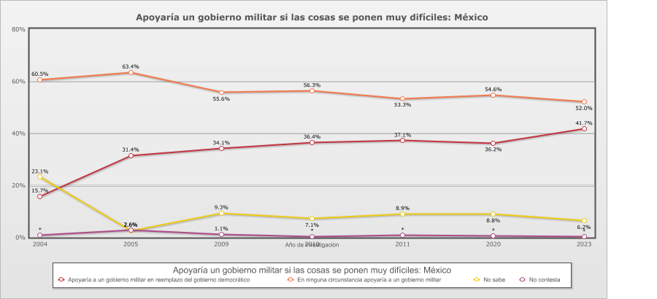
 |  | Apoyaría un gobierno militar si las cosas se ponen muy difíciles

Categoría |  | Año de investigación
 |  | 2004 | 2005 | 2009 | 2010 | 2011 | 2020 | 2023
País - México
Apoyaría a un gobierno militar en reemplazo del gobierno democrático | 33.2% | 15.7% | 31.4% | 34.1% | 36.4% | 37.1% | 36.2% | 41.7%
En ninguna circunstancia apoyaría a un gobierno militar | 56.5% | 60.5% | 63.4% | 55.6% | 56.3% | 53.3% | 54.6% | 52.0%
No sabe | 9.4% | 23.1% | 2.6% | 9.3% | 7.1% | 8.9% | 8.8% | 6.2%
No contesta | 0.8% | 0.7% | 2.6% | 1.1% | 0.3% | 0.7% | 0.4% | 0.1%
(N) | 8,402 (100%) | 1,200 (100%) | 1,200 (100%) | 1,200 (100%) | 1,200 (100%) | 1,200 (100%) | 1,202 (100%) | 1,200 (100%)
País - Total
Apoyaría a un gobierno militar en reemplazo del gobierno democrático | 33.2% | 15.7% | 31.4% | 34.1% | 36.4% | 37.1% | 36.2% | 41.7%
En ninguna circunstancia apoyaría a un gobierno militar | 56.5% | 60.5% | 63.4% | 55.6% | 56.3% | 53.3% | 54.6% | 52.0%
No sabe | 9.4% | 23.1% | 2.6% | 9.3% | 7.1% | 8.9% | 8.8% | 6.2%
No contesta | 0.8% | 0.7% | 2.6% | 1.1% | 0.3% | 0.7% | 0.4% | 0.1%
(N) | 8,402 (100%) | 1,200 (100%) | 1,200 (100%) | 1,200 (100%) | 1,200 (100%) | 1,200 (100%) | 1,202 (100%) | 1,200 (100%)

